상품제안서
패스톤 극세사넥워머 | 상품코드: S19782

 |  |  |  |  |  |  | 02-713-8555 | www.synergygift.co.kr
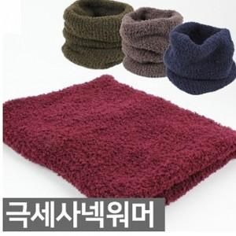

【상세/제작정보】 | <p>* 인쇄불가상품입니다</p><p>* 스티커제작 및 부착가능합니다</p><p>&nbsp;</p>

【인쇄/포장옵션】 | 스티커 / 포장불가능

【공급단가】 | 수량 | 100~ | 300~ | 500~ | 1,000~ | 3,000~
*VAT별도 | 단가 | 6,580원 | 6,340원 | 6,110원 | 5,870원 | 5,640원

【상품 URL】 | https://www.synergygift.co.kr:443/src/goods_detail.php?gdno=17302

